员工差旅明细
 | 【员工差旅报销单】

 |  | 姓名: | 易梦铃 |  | 职位: |  | 助理
 |  | 发生地: | 珲春 |  | 部门: |  | 会奖6部
 |  | 发生日期: | 2025.7.19-7.22 |  | 报销日期: |  | 2025.7.28
 |  |  |  |  | 团号: |  | HMEA-250308-SXY854

 | 序号 | 报销项目 | 用途 | 实际报销金额 | 合格发票金额 | 不合格发票金额 |  | 备注
 | 1 |  | 交通 | 11.00 | 11.00 |  |  | 7.22交通费
 | 2 |  | 用餐 | 18.30 |  | 18.30 |  | 7.19餐费
 | 2 |  |  | 118.00 | 118.00 |  |  | 7.22餐费（易梦铃、张佳怡、张兆洁）
 | 3 |  |  | 9.00 | 9.00 |  |  | 7.22餐费（易梦铃、张佳怡、张兆洁）
 | 4 |  |  | 14.00 |  | 14.00 |  | 7.22餐费（易梦铃、张佳怡、张兆洁）
 | 5 |  |  | 5.00 |  | 5.00 |  | 7.22餐费（易梦铃、张佳怡、张兆洁）
 | 6 |  |  | 11.00 |  | 11.00 |  | 7.22餐费（易梦铃、张佳怡、张兆洁）
 | 7 |  |  | 27.00 |  | 27.00 |  | 7.22餐费（易梦铃、张佳怡、张兆洁）
 | 8 |  |  | 16.00 | 16.00 |  |  | 7.22餐费（易梦铃、张佳怡、张兆洁）
 | 9 |  |  | 14.00 | 14.00 |  |  | 7.22餐费（易梦铃、张佳怡、张兆洁）
 | 10 |  |  | 21.56 |  | 21.56 |  | 7.22餐费（易梦铃、张佳怡、张兆洁）
 | 合计 |  |  | 264.86 | 168.00 | 96.86

 | 合格发票金额 |  |  | 补票金额 |  |  |  | 报销总金额
 | 168.00 |  |  | 96.86 |  |  |  | 264.86

 | 报销人: |  | 总监： | 合规: |  |  | 财务：

【员工上会补助统计单】

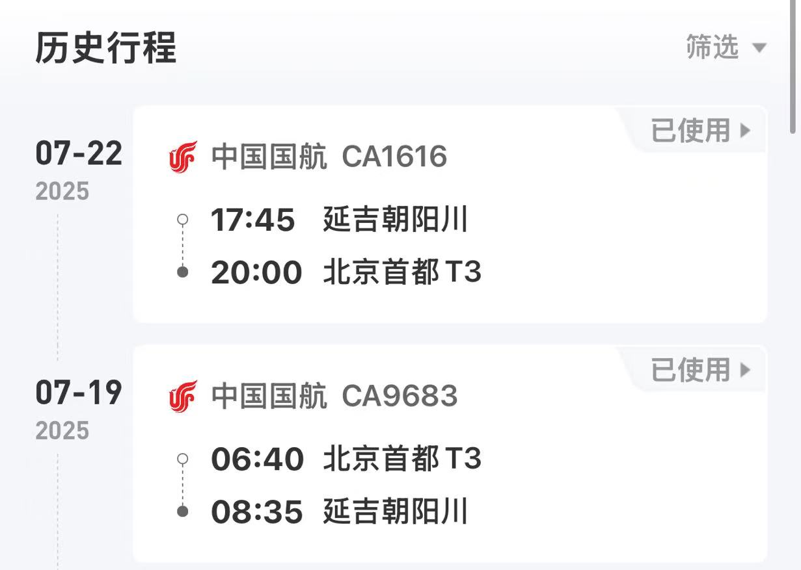
 |  | 姓名: | 易梦铃 |  | 职位: | 助理
 |  | 发生地: | 珲春 |  | 部门: | 会奖6部
 |  | 发生日期: | 2025.7.19-7.22 |  | 报销日期: | 2025.7.28
 |  |  |  |  | 团号: | HMEA-250308-SXY854
 |  |  |  |  |  |  |  |  | 、
 |  | 出差城市 | 出差起止日期 | 每天金额 | 天数 | 合计 | 备注
 | 1 | 珲春 | 2025.7.19-7.20 | 200.00 | 2.00 | 400.00
 | 2 | 珲春 | 2025.7.21-7.22 | 100.00 | 2.00 | 200.00
 | 合计 |  |  |  | 4.00 | 600.00
 | 报销人: |  | 总监： | 合规: |  | 财务：

